SCR01（タイトル画面）
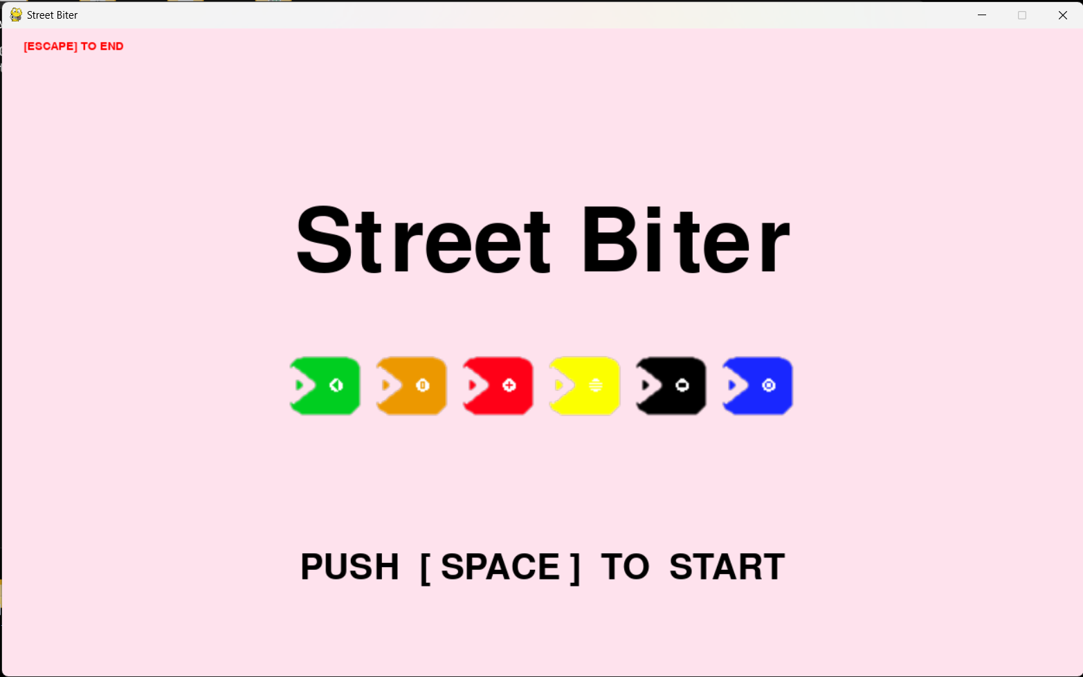
画面設計書 | システム名 | Street Biter (STB) | 作成者 | TM | 修正者 | TM
 | サブシステム名 | #VALUE! | 作成日 | 2023-09-01 | 修正日 | 2023-09-01

SCR02（プレイ画面）
画面設計書 |  | システム名 | Street Biter (STB) | 作成者 | TM | 修正者 | TM
 |  | サブシステム名 | #VALUE! | 作成日 | 2023-09-01 | 修正日 | 2023-09-01

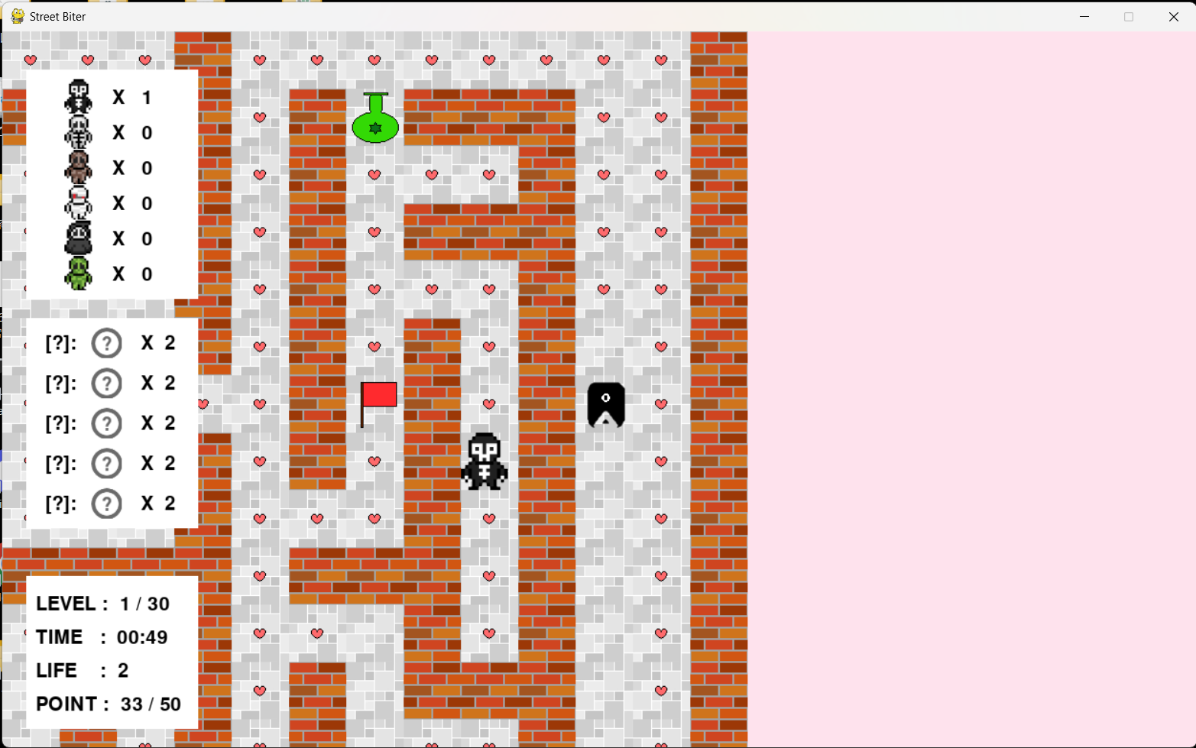

WALL

ITEM
POINT

エネミー情報エリア

GOAL

プレイヤー
所持アイテム情報エリア
エネミー

ゲーム情報エリア

 | <所持アイテム表示時>
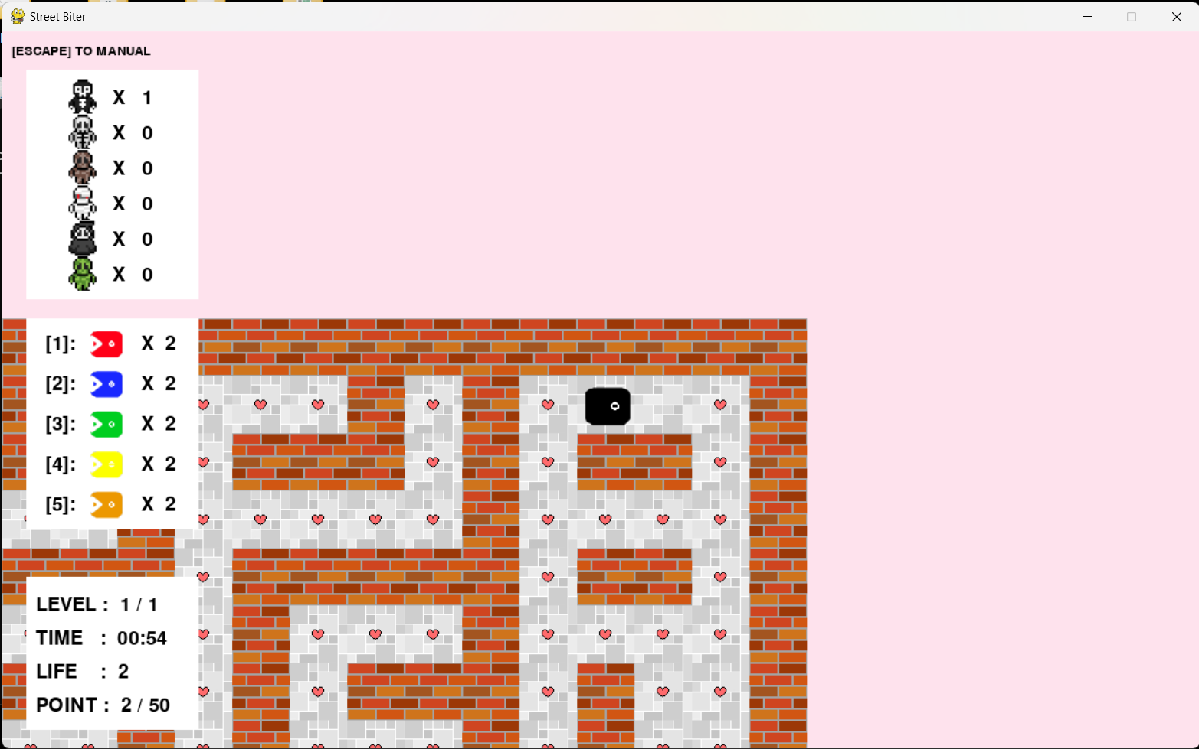

所持アイテム情報エリア

SCR03（マニュアル画面）
画面設計書 |  | システム名 | Street Biter (STB) | 作成者 | TM | 修正者 | TM
 |  | サブシステム名 | #VALUE! | 作成日 | 2023-09-01 | 修正日 | 2023-09-01

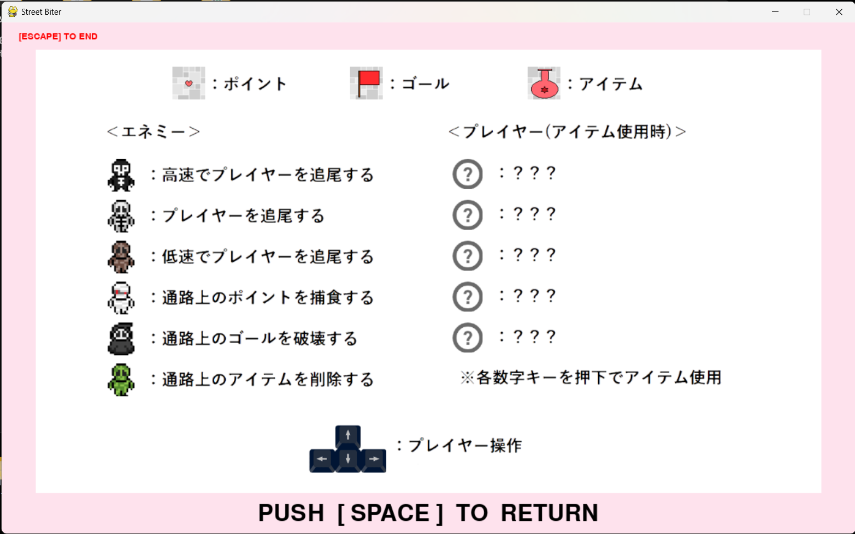

フィールドマニュアルエリア

プレイヤーマニュアルエリア

エネミーマニュアルエリア
操作マニュアルエリア

 | <所持アイテム表示時>
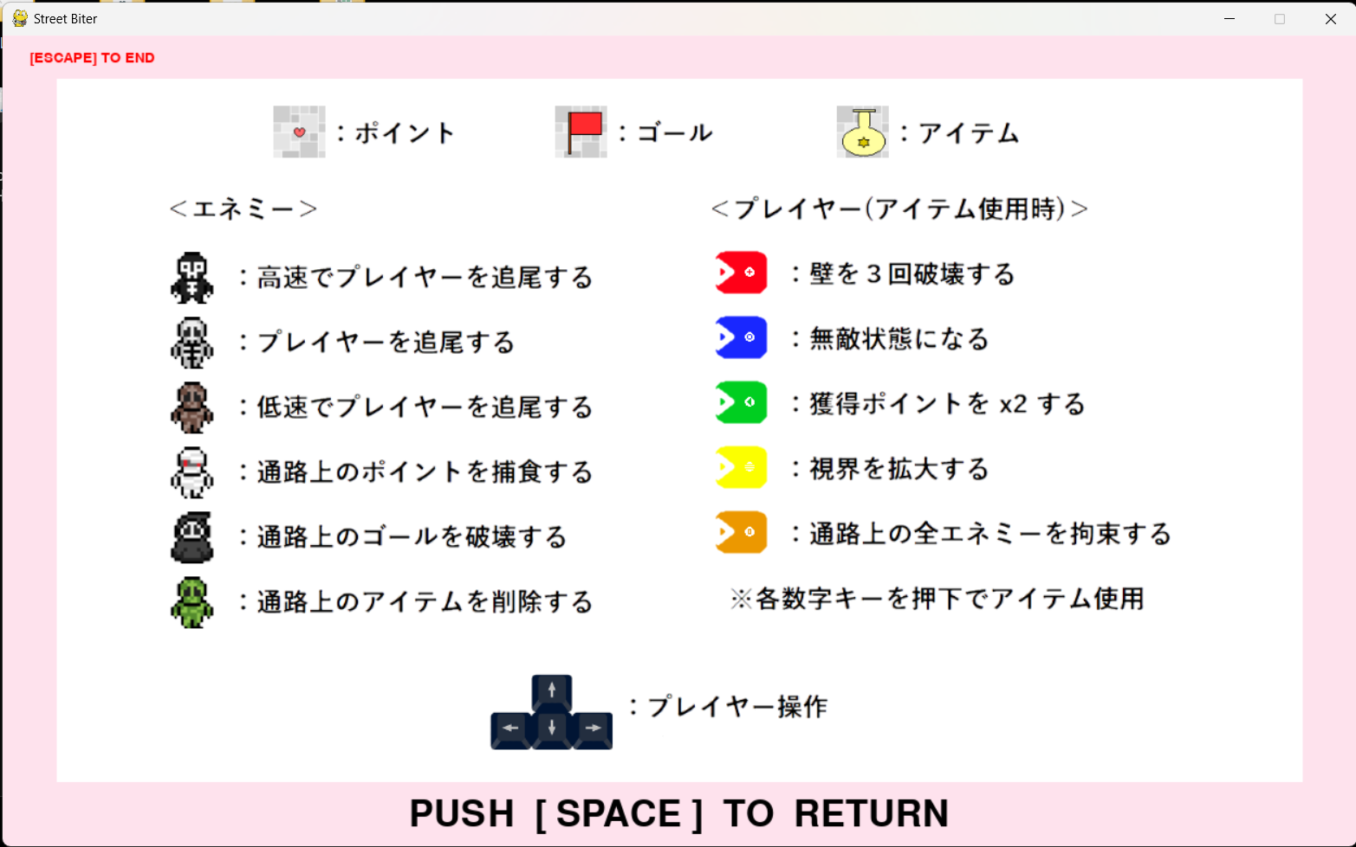

プレイヤーマニュアルエリア

SCR04（ゲームクリア画面）
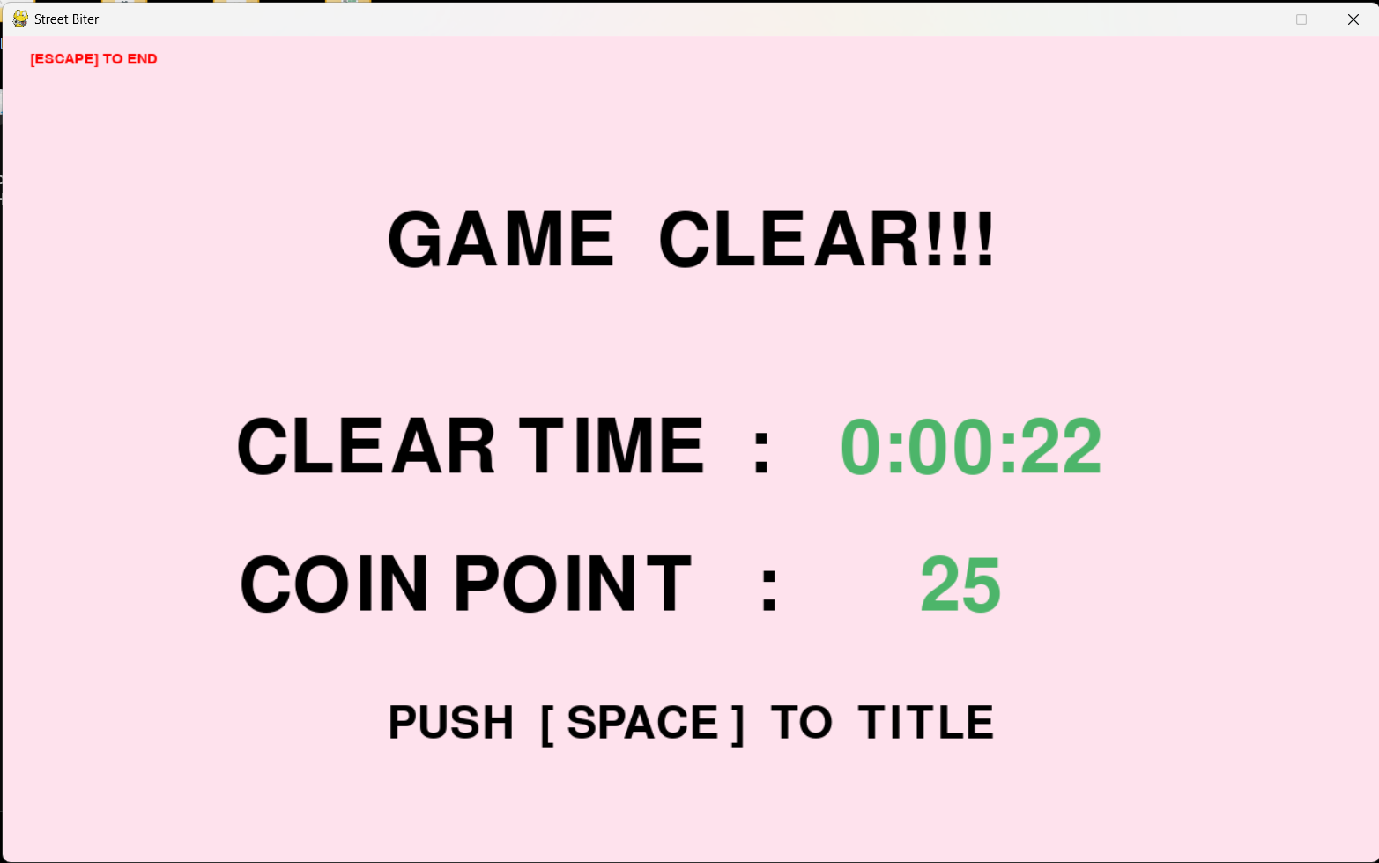
画面設計書 | システム名 | Street Biter (STB) | 作成者 | TM | 修正者 | TM
 | サブシステム名 | #VALUE! | 作成日 | 2023-09-01 | 修正日 | 2023-09-01

SCR05（ゲームオーバー画面）
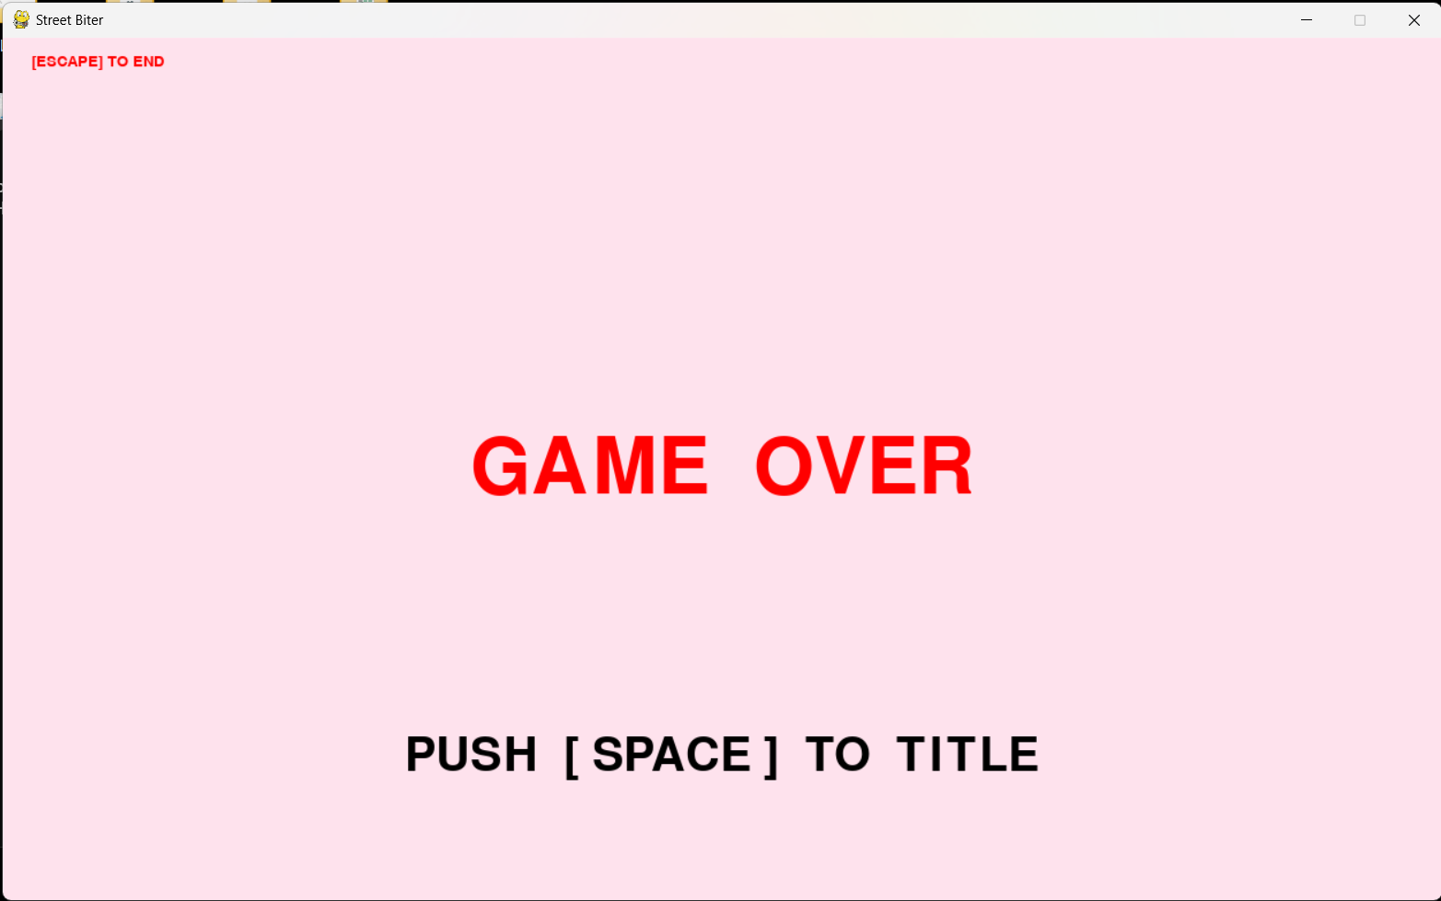
画面設計書 | システム名 | Street Biter (STB) | 作成者 | TM | 修正者 | TM
 | サブシステム名 | #VALUE! | 作成日 | 2023-09-01 | 修正日 | 2023-09-01

